المؤشرات الكلية
سوق العراق للاوراق المالية
جلسة الاربعاء 2025/2/12 |  |  |  | تقرير أسعار الأسهم المتداولة واخبار الشركات
الجلسة (26)

الاسهم المتداولة المدرجة و OTC |  |  | 2,800,963,608 |  |  | قيمة الأسهم المتداولة المدرجة و OTC |  | 1,799,112,859 |  |  |  | صفقات الشركات المدرجة وOTC | 746

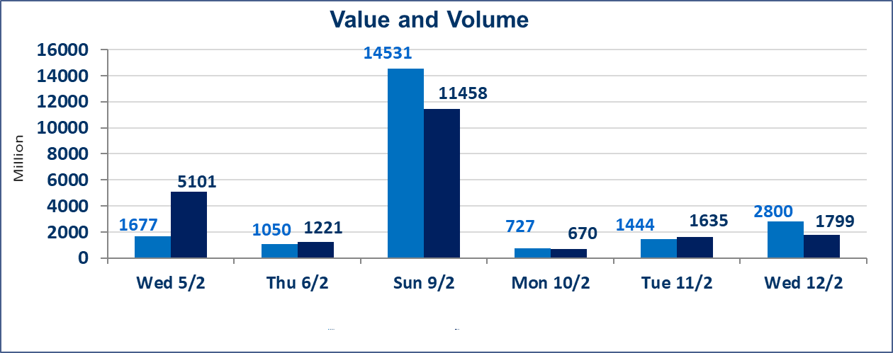
المؤشر60 ISX اليوم | 1062.56 |  | نقطة |  |  | المؤشر15 ISX اليوم | 1143.42 | نقطة
المؤشر 60 ISX السابق | 1060.67 |  | نقطة |  |  | المؤشر 15 ISX السابق | 1135.31 | نقطة
نسبة التغير | 0.18 |  | % |  |  | نسبة التغير | 0.71 | %
عدد النقاط | 1.89 |  | نقطة |  |  | عدد النقاط | 8.11 | نقطة

الشركات المدرجة | 104 | OTC | 8 | 112 |  | الشركات غير المتداولة المدرجة | 54 | OTC | 5 | 59
الشركات المتداولة | 39 | OTC | 1 | 40 |  | الشركات المرتفعة |  |  | 9
شركات الهيئة العامة |  |  |  | 4 |  | الشركات المنخفضة |  |  | 8
الموقوفة بقرار من هيأة الأوراق المالية |  |  |  | 7
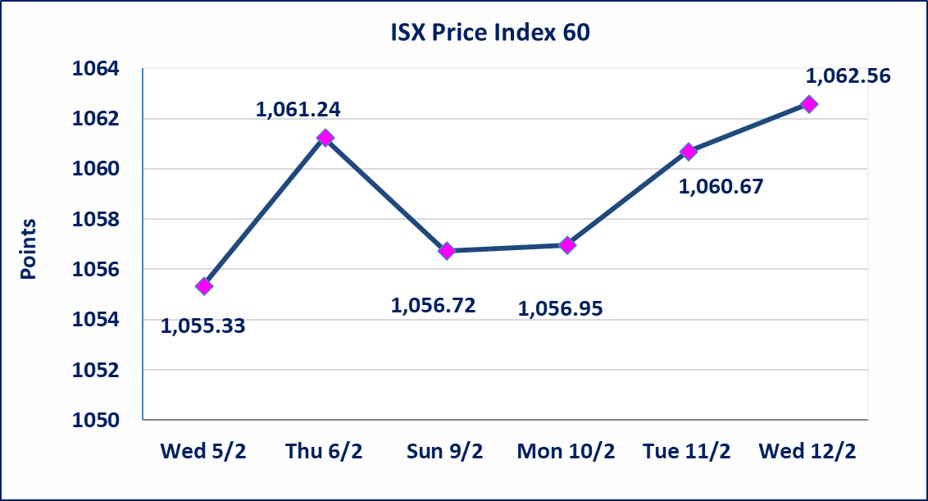
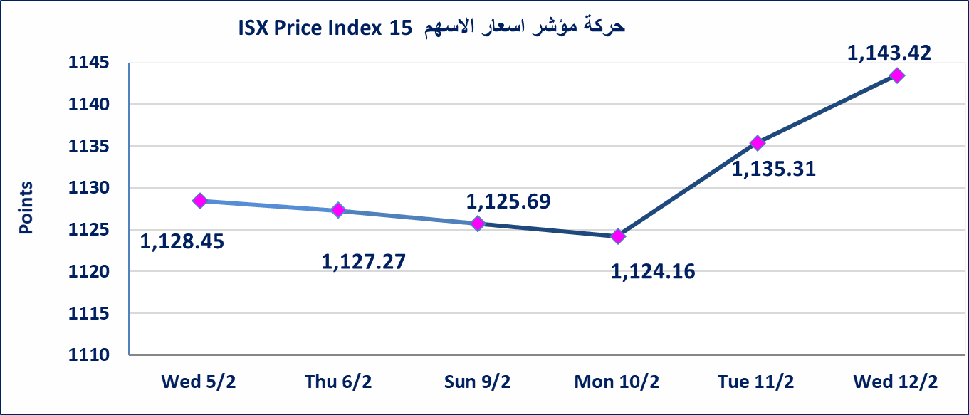

سندات انجار الاصدارية الثالثة |  | استنادا الى قرار هيأة الاوراق المالية المرقم 2871/9 في 2024/12/30 وقرار مجلس المحافظين قبول ادراج وايداع وتداول سندات انجاز - الاصدارية الثالثة بفئتين (500 الف - مليون دينار).
الحد الأعلى والادنى للتغير في السعر |  | نسبة التغير في المنصة النظامية (15%)، ونسبة التغير في المنصة الثانية (20%)، ونسبة التغير في المنصة الثالثة (5%) إرتفاعاً وإنخفاضاً من سعر الاغلاق السابق.
Web site : www.isx-iq.net E-mail : info-isx@isx-iq.net |  |  |  |  | 07834000034 - 07711211522 : ص . ب :3607 العلوية الهاتف |  |  |  |  |  | بغداد /الكرادة/ قرب المسرح الوطني /مجاور مصرف الخليج التجاري | بغداد /الكرادة/ قرب المسرح الوطني /مجاور مصرف الخليج التجاري

نسبة التغير
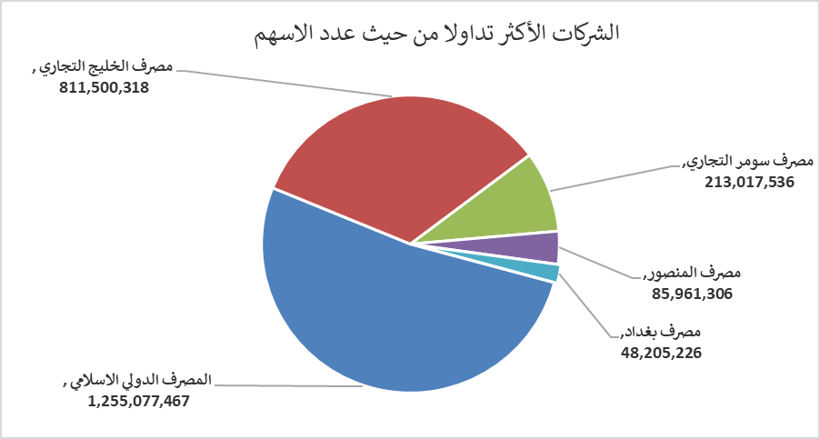
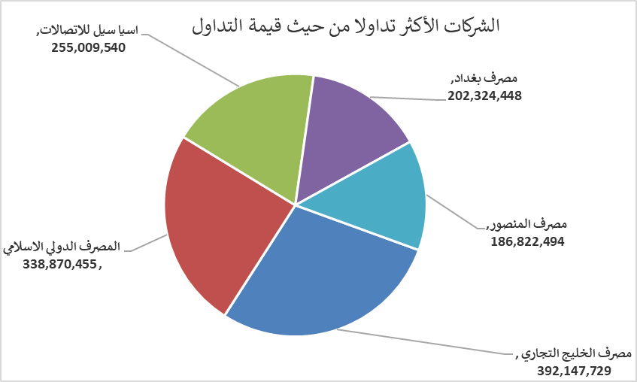
الشركات الأكثر ارتفاعاً وانخفاضاً

نسبة التغير لاسعار الاغلاق الاكثر ارتفاعاً |  |  |  | نسبة التغير لاسعار الاغلاق الاكثر انخفاضاً
اسم الشركة | اغلاق | التغير(%) | الاسهم المتداولة | اسم الشركة | اغلاق | التغير (%) | الاسهم المتداولة
التمورالعراقية | 3.210 | 12.63 | 5,188,045 | العاب الكرخ السياحية | 4.050 | -5.59 | 500,000
العراقية لانتاج وتسويق اللحوم | 5.600 | 9.80 | 1,788,018 | مصرف الاستثمار العراقي | 0.270 | -3.57 | 2,261,899
مصرف عبر العراق للاستثمار | 1.000 | 4.17 | 3,000,000 | المصرف التجاري العراقي الاسلامي | 0.890 | -1.11 | 26,003,129
مصرف اشور الدولي | 0.310 | 3.33 | 5,440,000 | العراقية لانتاج البذور | 8.000 | -0.99 | 11,395,764
اسيا سيل للاتصالات | 11.900 | 2.15 | 21,479,197 | مصرف المنصور | 2.170 | -0.91 | 85,961,306
الشركات الأكثر نشاطاً من حيث عدد الأسهم المتداولة (حجم التداول) والقيمة المتداولة

الشركات الاكثر نشاطا حسب الاسهم المتداولة (حجم التداول) |  |  |  | الشركات الاكثر نشاطا حسب القيمة المتداولة
اسم الشركة | اغلاق | التغير(%) | الاسهم المتداولة | اسم الشركة | اغلاق | التغير (%) | القيمة المتداولة
المصرف الدولي الاسلامي | 0.270 | 0.00 | 1,255,077,467 | مصرف الخليج التجاري | 0.460 | 0.00 | 392,147,729
مصرف الخليج التجاري | 0.460 | 0.00 | 811,500,318 | المصرف الدولي الاسلامي | 0.270 | 0.00 | 338,870,455
مصرف سومر التجاري | 0.090 | 0.00 | 213,017,536 | اسيا سيل للاتصالات | 11.900 | 2.15 | 255,009,540
مصرف المنصور | 2.170 | -0.91 | 85,961,306 | مصرف بغداد | 4.180 | -0.48 | 202,324,448
مصرف بغداد | 4.180 | -0.48 | 48,205,226 | مصرف المنصور | 2.170 | -0.91 | 186,822,494

